記入例
 | 【個人管理票】 |  |  |  |  | ２０２５-２６ ＳＡＦアルペン競技者登録 個人管理票 |  |  |  |  |  |  |  |  |  |  |  |  | 申込み日 | 2025年〇月〇日
 |  |  |  |  |  |  |  |  |  |  |  |  |  |  |  |  |  |  | 目的内個人情報利用の承諾
№ | 代表所属名 | 氏名 | （フリガナ） | 性別 | 更新 新規 | ＳＡＦ競技者 登録番号 | 更新 新規 | ＳＡＪ競技者 登録番号 | 更新 新規 | ＦＩＳ競技者 登録番号 | スポーツ少年団名 | スポーツ少年団 番号 | 学校名 | 学年 | 生年月日 （西暦） | 年齢 | 〒 住所 | 電話番号 | 保護者氏名 | 保護者 連絡先 | 選手との 関係
1 | 〇△ 〇〇 | 〇〇 〇〇 | □□□ □□□□ | 男子 | 新規 |  |  |  |  |  | 〇〇スポーツ少年団 | 12345678 | △△小学校 | 4 | 〇〇〇〇/〇/〇 | 〇〇
目的内個人情報利用の承諾確認のため、必ず入力してください
更新の場合、保護者連絡先が変わらなければ、入力不要です
2 |  | 〇◇ △△ | □□□ □□□□ | 女子 | 新規 |  |  |  |  |  | 〇〇スポーツ少年団 | 12345678 | 〇〇小学校 | 4 | 〇〇〇〇/〇/〇 | 〇〇
新規登録の場合は、各項目に入力をお願いします
新規登録の場合は、SAF登録番号欄は空白のままです
郵便番号、住所、電話番号を入力してください
3 |  | ◇◇ ◇◇ | □□□ □□□□ | 女子 | 新規 |  |  |  |  |  | 〇〇スポーツ少年団 | 12345678 | △△小学校 | 5 | 〇〇〇〇/〇/〇 | 〇〇
4 |  | 〇〇 〇〇 | □□□ □□□□ | 男子 | 新規 |  |  |  |  |  | 〇〇スポーツ少年団 | 12345678 | △△小学校 | 4 | 〇〇〇〇/〇/〇 | 〇〇
5 |  | ◇◇ ◇◇ | □□□ □□□□ | 男子 | 新規 |  |  |  |  |  | 〇〇スポーツ少年団 | 12345678 | △△小学校 | 6 | 〇〇〇〇/〇/〇 | 〇〇
6 |  | 〇◇ △△ | □□□ □□□□ | 女子 | 新規 |  |  |  |  |  | 〇〇スポーツ少年団 | 12345678 | △△小学校 | 5 | 〇〇〇〇/〇/〇 | 〇〇
7 |  | ◇◇ ◇◇ | □□□ □□□□ | 女子 | 新規 |  |  |  |  |  | 〇〇スポーツ少年団 | 12345678 | 〇〇中学校 | 1 | 〇〇〇〇/〇/〇 | 〇〇
8 |  | △△ △△ | □□□ □□□□ | 女子 | 更新 | 1234 |  |  |  |  | 〇〇スポーツ少年団 | 12345678 | △△小学校 | 6
9 |  | □□ □□ | □□□ □□□□ | 男子 | 更新 | 5678 |  |  |  |  | 〇〇スポーツ少年団 | 12345678 | △△小学校 | 6
10 |  | 〇〇 〇〇 | □□□ □□□□ | 男子 | 更新 | 9876 |  |  |  |  | 〇〇スポーツ少年団 | 12345678 | 〇〇中学校 | 1 |  |  | 9650000 会津若松市〇〇123番地
チーム代表者・申込責任者を記入してください
No.１のみで構いません
更新 を選択した場合は、グレー表示された項目は入力不要です
該当する項目のみを入力してください
ただし、住所や保護者連絡先等に変更があった場合には、グレー表示
の項目(セル)に、入力してください
11
12
13
14
15

23
24
25
26
27
28
29
30

 | 【申込書】
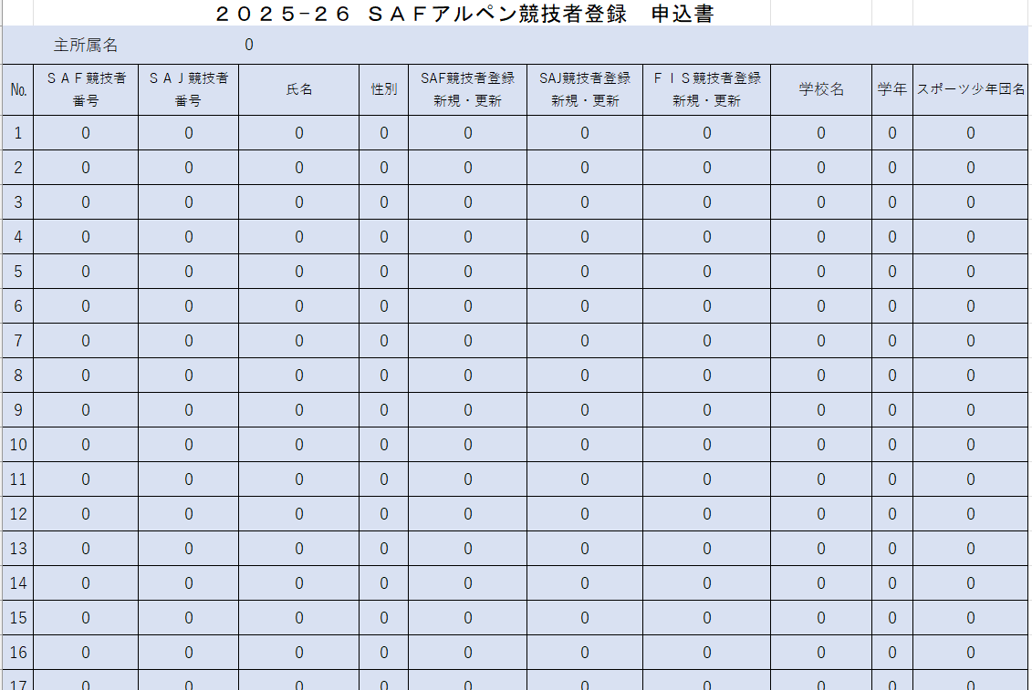

 |  |  |  |  |  |  |  |  |  |  |  | 申込書には、個人管理票で入力したデータが自動的に入力されますので、
 |  |  |  |  |  |  |  |  |  |  |  | 改めて入力する必要はありません
 |  |  |  |  |  |  |  |  |  |  |  | 間違いなくデータが反映されているか確認してください

 |  |  |  |  |  |  |  |  |  |  |  | 申込書の入力箇所は、下部の黄色のセルの項目のみです

 |  |  |  |  |  |  |  |  |  |  |  | 記入後は、このエクセルファイルごと、メールに添付して
 |  |  |  |  |  |  |  |  |  |  |  | 福島県スキー連盟事務局へ送信してください
 |  |  |  |  |  |  |  |  |  |  |  | ※メールでの送信ができない場合は、福島県スキー連盟事務局
 |  |  |  |  |  |  |  |  |  |  |  | に相談してください

